Sheet1
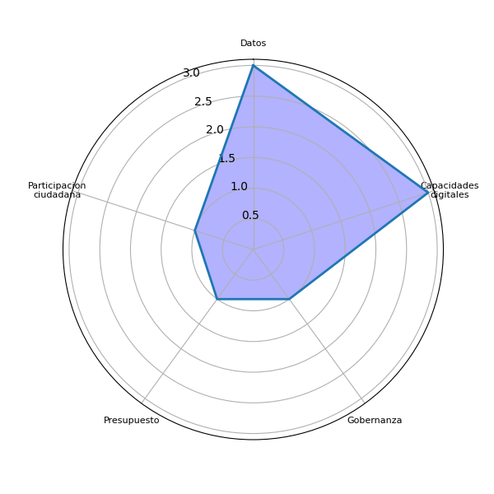
Sector | P1 | Datos | Agenda digital | Capacidades digitales | Gobernanza | Brecha digital | Marco legal | Interoperabilidad | Identidad digital | Voluntad política | Presupuesto | Infraestructura publica | Pasarela de pagos | Simplificar tramites | Actualizar guatecompras | Digitalizacion de la informacion | Difusion del eGob | Colaboracion intersectorial | Intercambio de experiencias | Participacion ciudadana | Estandarizacion tecnologica
zona12 | Estar informando a la comunidad, Tener elementos para tomar decisiones, Sirve para hacer preguntas, Le sirve para poder acreditar | 0 | 0 | 0 | 0 | 0 | 0 | 0 | 0 | 0 | 0 | 0 | 0 | 0 | 0 | 0 | 0 | 0 | 0 | 0 | 0
san ildefonso ixtahuacan | Comprender mejor la dimension del desarrollo en funcion de un buen uso o buena aplicacion | 0 | 0 | 0 | 0 | 0 | 0 | 0 | 0 | 0 | 0 | 0 | 0 | 0 | 0 | 0 | 0 | 0 | 0 | 0 | 0
san rafael petzal | Tener mayor y mejor informacion, Realizar auditoria social, Tomar mejores decisiones | 0 | 0 | 0 | 0 | 0 | 0 | 0 | 0 | 0 | 0 | 0 | 0 | 0 | 0 | 0 | 0 | 0 | 0 | 1 | 0
huehuetenango | Es sumamente importante por que es el protocolo para hacer el proceso y establecer la informacion | 0 | 0 | 0 | 0 | 0 | 0 | 0 | 0 | 0 | 0 | 0 | 0 | 0 | 0 | 0 | 0 | 0 | 0 | 0 | 0
huehuetenango | Pueden ayudar para que la informacion o documentos que puedan llegar o necesitar no tengan que estar viajando de una comunidad a otra | 0 | 0 | 0 | 0 | 0 | 0 | 0 | 0 | 0 | 0 | 0 | 0 | 0 | 0 | 0 | 0 | 0 | 0 | 0 | 0
huehuetenango | Dando informacion pronta y segura, Conocimiento de inversion en los proyectos, Tipos de proyectos a realizarse, Inversion de gesto en planes de emergencia y donde recurrir | 0 | 0 | 1 | 0 | 0 | 0 | 0 | 0 | 0 | 0 | 0 | 0 | 0 | 0 | 0 | 0 | 0 | 0 | 0 | 0
huehuetenango | Facilitan accesibilidad Fomenta la transparencia Mantiene informada a la comunidad Contribuye a la participacion ciudadana | 0 | 0 | 0 | 0 | 0 | 0 | 0 | 0 | 0 | 0 | 0 | 0 | 0 | 0 | 0 | 0 | 0 | 0 | 0 | 0
huehuetenango | Mayor conocimiento en los ciudadanos para concientizar Identificacion de problemas en la comunidad y su resolucion | 0 | 0 | 1 | 0 | 0 | 0 | 0 | 0 | 0 | 0 | 0 | 0 | 0 | 0 | 0 | 0 | 0 | 0 | 0 | 0
todos santos cuchumatan | Construccion de carretera Construccion de escuela | 0 | 0 | 0 | 0 | 0 | 0 | 0 | 0 | 0 | 0 | 0 | 0 | 0 | 0 | 0 | 0 | 0 | 0 | 0 | 0
huehuetenango | Siendo datos especificos de una problematica identificada, nos servira de base para tomar decisiones de manera urgente para realizar propuestas de desarrollo Mejorar transparencia, rendicion de cuentas al permitir que los ciudadanos monitoreen el uso de recursos publicos | 1 | 0 | 0 | 0 | 0 | 0 | 0 | 0 | 0 | 0 | 0 | 0 | 0 | 0 | 0 | 0 | 0 | 0 | 0 | 0
huehuetenango | Ayudan a brindar informacion clara en los procesos, generan mas confianza y de elementos para la toma de decisiones en el momentos oprtuno. Ademas sirve aprendizaje y genera mayor conocimiento de los lineamientos | 0 | 0 | 1 | 1 | 0 | 0 | 0 | 0 | 0 | 0 | 0 | 0 | 0 | 0 | 0 | 0 | 0 | 0 | 0 | 0
todos santos cuchumatan | Si se tuviera acceso a datos Abiertos, me gustaria conocer la inversion sobre Construccion de carreteras, escuelas, cuanto se invierte para la niñes y juventud y aspectos culturales | 1 | 0 | 0 | 0 | 0 | 0 | 0 | 0 | 0 | 0 | 0 | 0 | 0 | 0 | 0 | 0 | 0 | 0 | 0 | 0
aguacatan | Informacion publica Datos sobre educacion, salud, presupuesto para cada renglon | 1 | 0 | 0 | 0 | 0 | 0 | 0 | 0 | 0 | 1 | 0 | 0 | 0 | 0 | 0 | 0 | 0 | 0 | 0 | 0
huehuetenango | A involucrarse en el desarrollo del municipio | 0 | 0 | 0 | 0 | 0 | 0 | 0 | 0 | 0 | 0 | 0 | 0 | 0 | 0 | 0 | 0 | 0 | 0 | 0 | 0
aguacatan |  | 1 | 0 | 0 | 0 | 0 | 0 | 0 | 0 | 0 | 1 | 0 | 0 | 0 | 0 | 0 | 0 | 0 | 0 | 0 | 0
huehuetenango |  | 1 | 0 | 3 | 1 | 0 | 0 | 0 | 0 | 0 | 0 | 0 | 0 | 0 | 0 | 0 | 0 | 0 | 0 | 0 | 0
san ildefonso ixtahuacan |  | 0 | 0 | 0 | 0 | 0 | 0 | 0 | 0 | 0 | 0 | 0 | 0 | 0 | 0 | 0 | 0 | 0 | 0 | 0 | 0
san rafael petzal |  | 0 | 0 | 0 | 0 | 0 | 0 | 0 | 0 | 0 | 0 | 0 | 0 | 0 | 0 | 0 | 0 | 0 | 0 | 1 | 0
todos santos cuchumatan |  | 1 | 0 | 0 | 0 | 0 | 0 | 0 | 0 | 0 | 0 | 0 | 0 | 0 | 0 | 0 | 0 | 0 | 0 | 0 | 0
zona12 |  | 0 | 0 | 0 | 0 | 0 | 0 | 0 | 0 | 0 | 0 | 0 | 0 | 0 | 0 | 0 | 0 | 0 | 0 | 0 | 0
 |  | 3 | 0 | 3 | 1 | 0 | 0 | 0 | 0 | 0 | 1 | 0 | 0 | 0 | 0 | 0 | 0 | 0 | 0 | 1 | 0

Sheet2
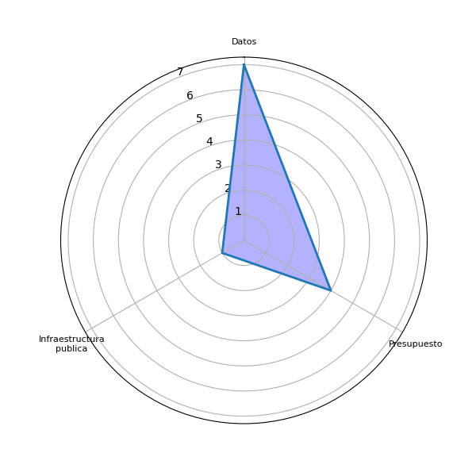
Sector | P2 | Datos | Agenda digital | Capacidades digitales | Gobernanza | Brecha digital | Marco legal | Interoperabilidad | Identidad digital | Voluntad política | Presupuesto | Infraestructura publica | Pasarela de pagos | Simplificar tramites | Actualizar guatecompras | Digitalizacion de la informacion | Difusion del eGob | Colaboracion intersectorial | Intercambio de experiencias | Participacion ciudadana | Estandarizacion tecnologica
zona12 | Todo lo que se refiera a la salud, educacion y nutricion, Proyectos aprobados, infraestructura, Poblacion, Salud, Presupuesto | 0 | 0 | 0 | 0 | 0 | 0 | 0 | 0 | 0 | 1 | 1 | 0 | 0 | 0 | 0 | 0 | 0 | 0 | 0 | 0
san ildefonso ixtahuacan | Datos de edad para parametros, niñes, juventud, ciudadanos de 18 años y ancianos, Grados de escolaridad y promedios | 1 | 0 | 0 | 0 | 0 | 0 | 0 | 0 | 0 | 0 | 0 | 0 | 0 | 0 | 0 | 0 | 0 | 0 | 0 | 0
san rafael petzal | Demografia, Informacion de las instituciones del estado, Presupuesto y proyectos municipales | 0 | 0 | 0 | 0 | 0 | 0 | 0 | 0 | 0 | 1 | 0 | 0 | 0 | 0 | 0 | 0 | 0 | 0 | 0 | 0
huehuetenango | Datos: Nivel de escolaridad, Habilidades de empleo, Interes de empleo, Mayores tipos de empresas en la region estadisticas de las edades de la poblacio | 1 | 0 | 0 | 0 | 0 | 0 | 0 | 0 | 0 | 0 | 0 | 0 | 0 | 0 | 0 | 0 | 0 | 0 | 0 | 0
huehuetenango | Planear bien como se manejara cualquier dato con transparencia y facilidad para las comunidades, Datos de informacion general como administrativas que puedan llegar a necesitar las personas de las comunidades | 1 | 0 | 0 | 0 | 0 | 0 | 0 | 0 | 0 | 0 | 0 | 0 | 0 | 0 | 0 | 0 | 0 | 0 | 0 | 0
huehuetenango | Planes de informacion presupuestaria Presupuesto asignado | 0 | 0 | 0 | 0 | 0 | 0 | 0 | 0 | 0 | 1 | 0 | 0 | 0 | 0 | 0 | 0 | 0 | 0 | 0 | 0
huehuetenango | Datos geograficos y poblacionales Estadisticas desagregadas, por ejemplo *trabajo infantil Bases de datos de beneficiarios de programas Proyectos que se ejecutan y sus fuentes de financiamientos | 1 | 0 | 0 | 0 | 0 | 0 | 0 | 0 | 0 | 0 | 0 | 0 | 0 | 0 | 0 | 0 | 0 | 0 | 0 | 0
huehuetenango | Datos sobre robos y violencia para incremento de seguridad dentro de la comunidad Datos sobre jornadas de salud | 1 | 0 | 0 | 0 | 0 | 0 | 0 | 0 | 0 | 0 | 0 | 0 | 0 | 0 | 0 | 0 | 0 | 0 | 0 | 0
todos santos cuchumatan | Yo busco informacion Cuantos dias se construllo la escuela que tipo de materia Cuanto es el costo Cuantos meses llevo la construccion Cuanto es el costo | 0 | 0 | 0 | 0 | 0 | 0 | 0 | 0 | 0 | 0 | 0 | 0 | 0 | 0 | 0 | 0 | 0 | 0 | 0 | 0
huehuetenango | Pillares fundamentales que serviran de base para tomar decisiones para realizar propuestas de planificacion Salud, educacion, violencia solicitada de caracter juridicas necesarias para que puedan ser utilizadas y puestas a disposicion del publico | 0 | 0 | 0 | 0 | 0 | 0 | 0 | 0 | 0 | 0 | 0 | 0 | 0 | 0 | 0 | 0 | 0 | 0 | 0 | 0
huehuetenango | Datos que agrupan las necesidades fundametales para tomar decisiones: Aspectos socioeconomicos Informacion de poblacion Cobertura de salud Niveles de educacion Causas de niveles de desnutricion y pobreza | 1 | 0 | 0 | 0 | 0 | 0 | 0 | 0 | 0 | 0 | 0 | 0 | 0 | 0 | 0 | 0 | 0 | 0 | 0 | 0
todos santos cuchumatan | Datos sobre la educacion, cual es el presupuesto que recibe el consejo munnicipal | 1 | 0 | 0 | 0 | 0 | 0 | 0 | 0 | 0 | 1 | 0 | 0 | 0 | 0 | 0 | 0 | 0 | 0 | 0 | 0
aguacatan | Transparencia municipal Informacion sobre cada proyecto La inversion infraestructura | 0 | 0 | 0 | 0 | 0 | 0 | 0 | 0 | 0 | 0 | 0 | 0 | 0 | 0 | 0 | 0 | 0 | 0 | 0 | 0
huehuetenango | Proyectos priorizados previo a licitacion Estadisticas por edad Carteras de empleos a nivel municipal para la juventud Proyectos priorizados por el CODEDE Conocer sobre proyectos ambientales priorizados | 0 | 0 | 0 | 0 | 0 | 0 | 0 | 0 | 0 | 0 | 0 | 0 | 0 | 0 | 0 | 0 | 0 | 0 | 0 | 0
aguacatan |  | 0 | 0 | 0 | 0 | 0 | 0 | 0 | 0 | 0 | 0 | 0 | 0 | 0 | 0 | 0 | 0 | 0 | 0 | 0 | 0
huehuetenango |  | 5 | 0 | 0 | 0 | 0 | 0 | 0 | 0 | 0 | 1 | 0 | 0 | 0 | 0 | 0 | 0 | 0 | 0 | 0 | 0
san ildefonso ixtahuacan |  | 1 | 0 | 0 | 0 | 0 | 0 | 0 | 0 | 0 | 0 | 0 | 0 | 0 | 0 | 0 | 0 | 0 | 0 | 0 | 0
san rafael petzal |  | 0 | 0 | 0 | 0 | 0 | 0 | 0 | 0 | 0 | 1 | 0 | 0 | 0 | 0 | 0 | 0 | 0 | 0 | 0 | 0
todos santos cuchumatan |  | 1 | 0 | 0 | 0 | 0 | 0 | 0 | 0 | 0 | 1 | 0 | 0 | 0 | 0 | 0 | 0 | 0 | 0 | 0 | 0
zona12 |  | 0 | 0 | 0 | 0 | 0 | 0 | 0 | 0 | 0 | 1 | 1 | 0 | 0 | 0 | 0 | 0 | 0 | 0 | 0 | 0
 |  | 7 | 0 | 0 | 0 | 0 | 0 | 0 | 0 | 0 | 4 | 1 | 0 | 0 | 0 | 0 | 0 | 0 | 0 | 0 | 0

Sheet4
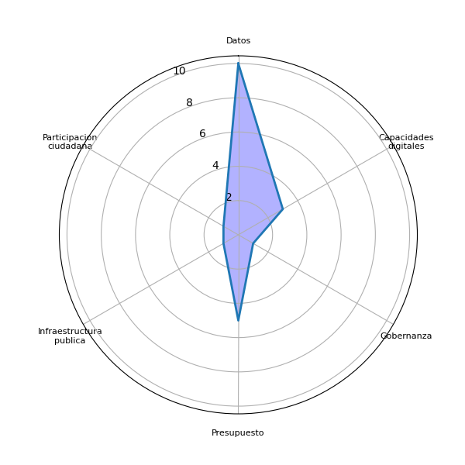
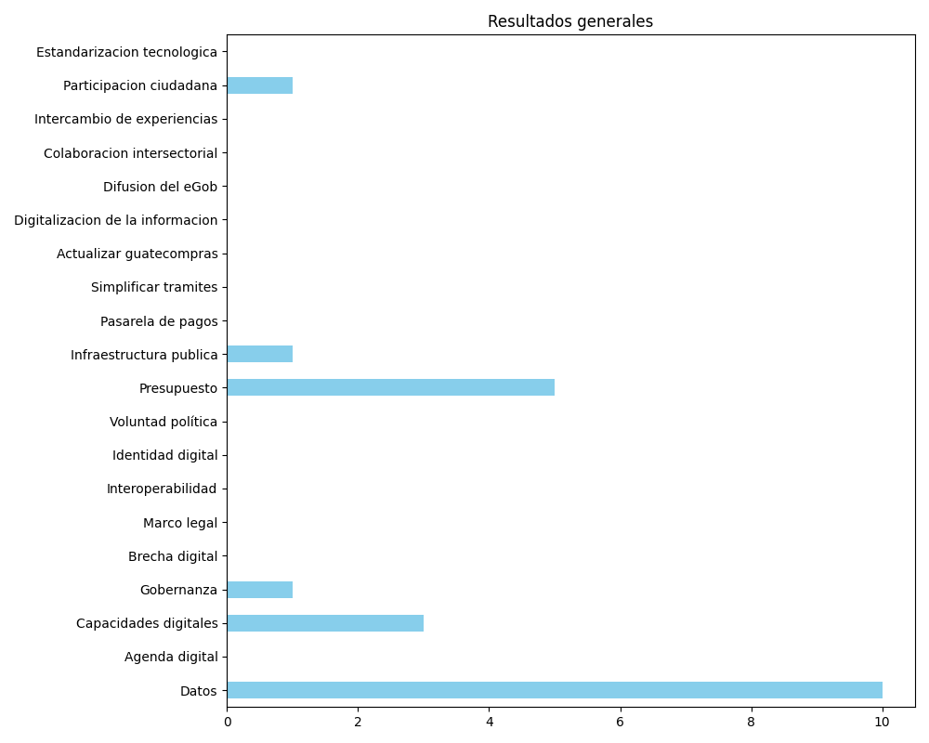
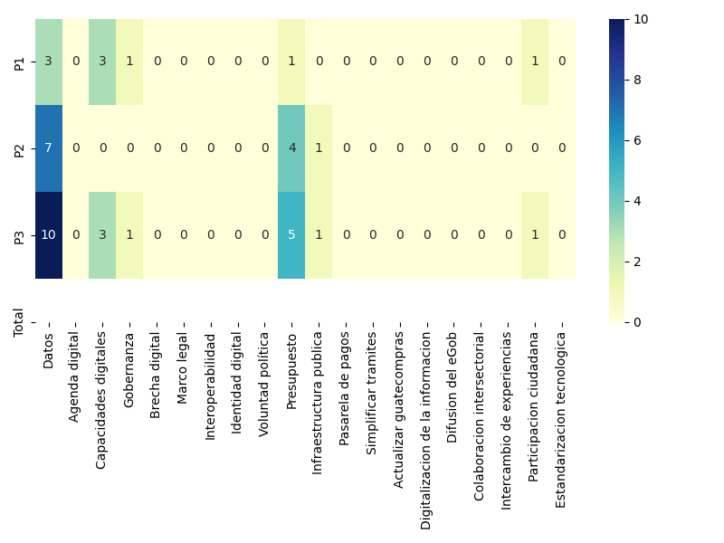
Datos | Agenda digital | Capacidades digitales | Gobernanza | Brecha digital | Marco legal | Interoperabilidad | Identidad digital | Voluntad política | Presupuesto | Infraestructura publica | Pasarela de pagos | Simplificar tramites | Actualizar guatecompras | Digitalizacion de la informacion | Difusion del eGob | Colaboracion intersectorial | Intercambio de experiencias | Participacion ciudadana | Estandarizacion tecnologica
3 | 0 | 3 | 1 | 0 | 0 | 0 | 0 | 0 | 1 | 0 | 0 | 0 | 0 | 0 | 0 | 0 | 0 | 1 | 0
7 | 0 | 0 | 0 | 0 | 0 | 0 | 0 | 0 | 4 | 1 | 0 | 0 | 0 | 0 | 0 | 0 | 0 | 0 | 0
10 | 0 | 3 | 1 | 0 | 0 | 0 | 0 | 0 | 5 | 1 | 0 | 0 | 0 | 0 | 0 | 0 | 0 | 1 | 0

